音效验收
8/18验收结果
背景音乐
 | 副本部分未新增backgroundmusic用于配置背景音乐
 | 主界面，登录界面0.4版本暂时不需要
 | 打包时放在music下（跟瑱瑱对过后产生结论，此条尚未实现）

UI音效
 | 提示类界面需要提特殊需求
 | 点击类事件需要再相应prefab中加载script，并通过id调用soundinfo中相应音效
 |  | 点击类事件分为：
 |  |  | 点击按钮
 |  |  | 点击页签
 |  |  | 点击列表项
 | 例： | 选择PlayerUnitUI这个prefab中的DazhaoBtn（大招按钮）
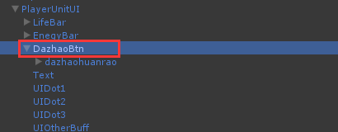

 |  | 在属性中加入PlaySound脚本
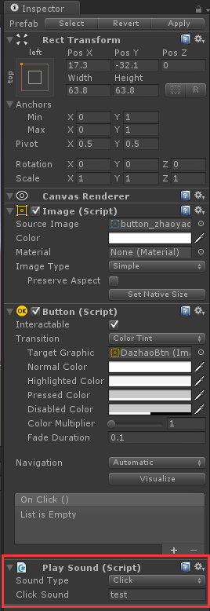

 |  | 脚本中sound type下拉菜单展开如下：
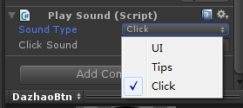

 |  | soundtype分为，UI/Tips/Click，暂时只有Click有用，表示点击该控件响应范围时会发出音效
 |  | Click Sound 对应文本框内填写相应音效id

 |  | soundinfo.csv说明
 |  |  | 参数 | 参数类型 | 说明
 |  |  | id | TEXT | 需要id命名规范
 |  |  | sound | TEXT | 填写资源名称，目前资源在bundle中都放在sound下

 |  | 测试音效id为test，调用stab音效
技能音效
 | 见对局文档动画配置说明
 | 符合设计需求
 | 目前受次播放音效时有卡顿现象，不明确凿原因

